Inv Opg 6
Opgave 6. Akkumuleret værdi. Forudbetalt annuitetsydelse.

07 08 09 10 11 12 13
16..000 20.000 26.000 30.000
?
Å
r

a) Beregning af gæld ultimo 2013

Lånerente | 8%

= B18 * (1+ $B $13) ^ C18
Bemærk at celle B13 er
fikseret. Det kan ske ved
indtastning af $ tegnene eller ved brug af F4-tasten.
År | Lånte | Antal år | Forrentnings- | Akku-
 | beløb | op til slut | faktor | muleret
 |  | i 2013 |  | værdi
2007 | 16,000 | 6 | 1,08 ^ 6 | 25,390
2008 | 20,000 | 5 | 1,08 ^ 5 | 29,387
2009 | 26,000 | 4 | 1,08 ^ 4 | 35,373
2010 | 30,000 | 3 | 1,08 ^ 3 | 37,791
2011 | 0 | 2 | 1,08 ^ 2 | -
2012 | 0 | 1 | 1,08 ^ 1 | -
2013 | 0 | 0 | 1,08 ^ 0 | -
 |  |  | Sum | 127,941

b) Beregning af årlig tilbagebetalingsydelse

Lånet afvikles som et annuitetslån med forudbetalt ydelse.
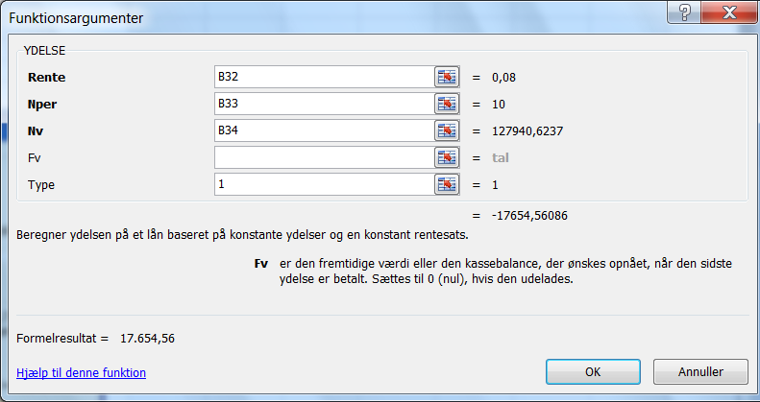
Rente | 8%
Periode | 10
Gæld | 127941

Ydelse | 17,655

Bemærk at annuiteten er
defineret som type 1

